画面
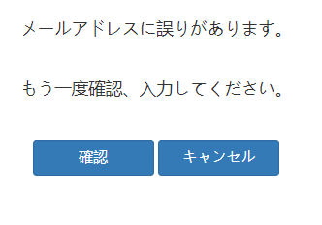
画面名 | バージョン | 画面のurl
パスワード再発行画面 | 0.1 | /get _back_password.html
画面レイアウト |  | 概要
 |  | パスワードを忘れた場合は、登録したメールアドレスを入力してから、サーバーが合わせメールアドレスを検索する、合わせる場合は、パスワード再発行のメールを送信、合わせない場合は、エラー画面を表示する

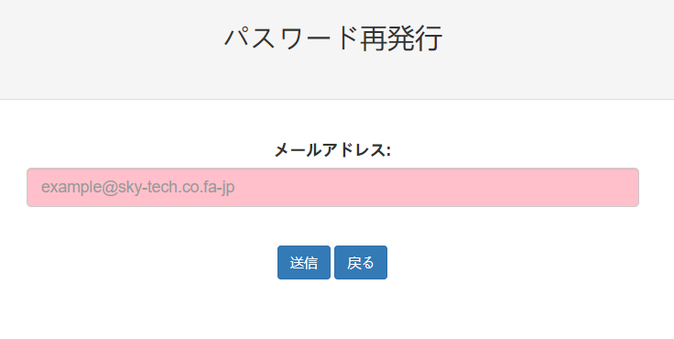

画面名 | バージョン | 画面のurl
メールを送信画面 | 0.1 | /get _back_password.html
画面レイアウト |  | 概要
 |  | サーバーが合わせメールアドレスを検索する、合わせる場合は、パスワード再発行のメールを送信する。

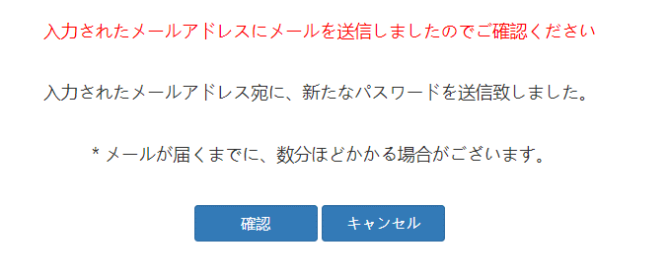

画面名 | バージョン | 画面のurl
メールアドレス誤り画面 | 0.1 | /get _back_password.html
画面レイアウト |  | 概要
 |  | サーバーが合わせメールアドレスを検索する、合わせない場合は、エラー画面を表示する

